令和8年度
改定率の改定の経緯について

平成16年改正前の法の定めた 基礎年金の額(満額) |  |  | 804,200
平成16年改正後の法の定めた基礎年金の額(満額)➨国民年金法第２７条(イ) |  |  | 780,900
年度 |  |  | 27 | 28 | 29 | 30 改正 | 1 | 2 | 3 改正 | 4 | 5 | 6 | 7 | 8
前年度の(国民年金法 としての)改定率 |  | 特例水準 | 0.961
 |  | 本来水準 | 0.985 | 0.999 | 0.999 | 0.998 | 0.998 | 0.999 | 1.001 | 1 | 0.996 | 1.015 | 1.042 | 1.062
物価変動率 (1) ※1 |  |  | 1.027 | 1.008 | 0.999 | 1.005 | 1.01 | 1.005 | 1 | 0.998 | 1.025 | 1.032 | 1.027 | 1.032 | ※6
名目手取り賃金変動率 (2) ※2 |  |  | 1.023 | 0.998 | 0.989 | 0.996 | 1.006 | 1.003 | 0.999 | 0.996 | 1.028 | 1.031 | 1.023 | 1.021
適用基準 (1)or1or(2) ※3 |  |  | 1.023 | 1 | 0.999 | 1 | 1.006 | 1.003 | 0.999 | 0.996 | 1.025 | 1.031 | 1.023 | 1.021
物価スライド特例措置 による特例水準の段階的解消 に伴う最終年度の調整率 |  |  | 0.995
公的年金被保険者数の変動率=A |  |  | 0.994 | 0.996 | 0.998 | 1 | 1.001 | 1.002 | 1.002 | 1.001 | 1 | 0.999 | 0.999 | 1.001
平均余命の伸び率(定率)=B |  |  | 0.997 | 0.997 | 0.997 | 0.997 | 0.997 | 0.997 | 0.997 | 0.997 | 0.997 | 0.997 | 0.997 | 0.997
マクロ経済スライドによる スライド調整率=C=A×B |  |  | 0.991 | 0.993 | 0.995 | 0.997 | 0.998 | 0.999 | 0.999 | 0.998 | 0.997 | 0.996 | 0.996 | 0.998 | 赤字はマクロ経済スライドが発動された際の調整率 青字はマクロ経済スライドが発動されずキャリーオーバーとなった調整率
マクロ経済スライドによる 特別調整率(キャリーオーバー) ※4 |  |  |  |  | 1 | 0.997 | 1 | 1 | 0.999 | 0.998 | 1 | 1 | 1 | 1 | ➣ | 下線の場合はマクロ経済スライドが発動されずキャリーオーバーとなった調整率(これを特別調整率と言います)。従って、令和4年度末時点での未調整となった調整率の累計は▲0.1%(令和3年度分)+▲0.2%(令和4年度分)=▲0.3%(0.997)となりました。 二重線の場合(つまり、1)はマクロ経済スライドが発動された場合を指し、調整率が次年度以後に繰り越されなかったことを意味します。なお、令和1年度は前年度の調整率(特別調整率となった0.997)と当年度の調整率0.998が合わせて調整されて、繰り越された前年度分とともに解消されました。そして、令和2年度は当年度の調整率0.999が調整されて解消しました。さらに、令和5年度は令和3年度の特別調整率0.999と令和4年度の特別調整率0.998に加えて、当年度の調整率0.997も合わせて調整されて、繰り越された分も含めて解消されました。
算出率= ※5 | 名目手取り賃金変動率(or物価変動率)×スライド調整率×前年度の特別調整率 |  |  |  |  | 0.993 | 1.001 | 1.002 | 0.998 | 0.993 | 1.023 | 1.027 | 1.019 | 1.019 |  |  | マクロ経済スライドによるスライド調整率 (厚生年金(報酬比例部分))(下段) ※上段は基礎年金
年金額の改定率 (前年度の改定率は未反映) |  | 特例水準 | 1.009 |  |  |  |  |  |  |  |  |  |  |  |  |  | 令和8(2026) 年度 | 令和9(2027) 年度 | 令和10(2028) 年度 | 令和11(2029) 年度 | 令和12(2030) 年度
 |  | 本来水準 | 1.014 | 1 | 0.999 | 1 | 1.001 | 1.002 | 0.999 | 0.996 | 1.019 | 1.027 | 1.019 | 1.019 | (注3) |  | 0.998 | 0 | 0 | 0 | 0
当該年度の(国民年金法 としての)改定率 (前年度の改定率を反映) |  | 特例水準 | 0.97 |  |  |  |  |  |  |  |  |  |  |  |  |  | 0.999 | 0.667 | 0.667 | 0.667 | 0.667
 |  | 本来水準 (ロ) | 0.999 | 0.999 | 0.998 | 0.998 | 0.999 | 1.001 | 1 | 0.996 | 1.015 | 1.042 | 1.062 | 1.082
当該年度の基礎年金の額 (満額) |  | 特例水準 | 780,100
 |  | 本来水準 =(ィ)×(ロ) | 780,100 | 780,100 | 779,300 | 779,300 | 780,100 | 781,700 | 780,900 | 777,800 | 792,600 | 813,700 | 829,300 | 844,900
老齢基礎年金(満額の場合)の月額 |  |  | 65,008 | 65,008 | 64,941 | 64,941 | 65,008 | 65,141 | 65,075 | 64,816 | 66,050 | 67,808 | 69,108 | 70,408
対前年度比月額増減額(注1) |  |  | 0 |  | 0 |  | 133 |  | ▲ 259 |  | 1,758 |  | 1,300
 |  |  |  | ▲ 67 |  | 67 |  | ▲ 66 |  | 1,234 |  | 1,300
(注1) | 令和5年度が「原則的な改定」(※6前段参照)となったため、新規裁定者の場合の適用基準が「名目手取り賃金変動率」、既裁定者の場合のそれが「物価変動率」と受給権者の年齢に応じて個別に改定率の改定が実施されたことに伴い、令和5年度の基礎年金の額(満額)だけでなく、令和6(7)(8)年度のそれについても両者に差異が生じています。従って、対前年度比月額増減額の部分でも両者に差異が生じることとなっています。令和5年度の適用基準欄に設けましたプルダウンをクリックしていただくと、両者に適用された基準が表示されますので、ご選択の上、対前年度比月額増減額をご確認いただくことができます。
※1 | 国民年金法において物価変動率について述べている条文は、名目手取り賃金変動率について述べている第27条の2第2項の中で、名目手取り賃金変動率を算出するための指数のひとつである物価変動率について述べている第27条の2第2項第1号となります。

※2 | 国民年金法において名目手取り賃金変動率について述べている条文は、第27条の2第2項となります。
※3 | ① 物価>賃金≧1 の場合は名目手取り賃金変動率 ≧となっているケースとしては、平成19年度の名目手取り賃金変動率=1があります。
 | ② 物価>1>賃金 の場合は1
 | ③ 1≧物価>賃金 の場合は物価変動率 ≧となっているケースとしては、平成20年度、平成25年度及び令和3年度の物価変動率=1があります。
 | ただし、物価変動率>名目手取り賃金変動率の場合のみの適用基準です。さらに、これら①から③までの基準は令和2年度までのものです。
 | 令和3年度からの「年金額の改定ルール」の施行により、支え手である現役世代(保険料を負担している世代)の負担能力に応じた給付とする観点から、物価変動率>名目手取り賃金変動率の場合でも、賃金変動に合わせて改定する考え方が徹底されたことにより、①の場合は言うまでもなく、②及び③の場合でも名目手取り賃金変動率が適用されることになります。令和3年度が正にその通りになりました。改正前までであれば、上記③に当てはまり物価変動率での改定でしたが、改正後は、同法第27条の4第2項により、1>賃金の場合であるので、新規裁定では名目手取り賃金変動率、さらに同法第27条の5第2項第2号により、物価>賃金かつ1>賃金の場合であるので、既裁定でも名目手取り賃金変動率をもって改定されることになっています。

※4 | 特別調整率(キャリーオーバー)は平成30年度からの施行です。
※5 | 算出率とはマクロ経済スライドによる特別調整率を算出するための指標で、国民年金法第27条の4第1項及び同法第27条の5第1項に規定されています。名目手取り賃金変動率(or物価変動率)×(スライド)調整率×前年度の特別調整率=算出率ですが、さらに、この算出率を使って、当年度の特別調整率を求めることになります。その計算式は、<(名目手取り賃金変動率(or物価変動率)×(スライド)調整率)/名目手取り賃金変動率(or物価変動率)×(スライド)調整率×前年度の特別調整率=当年度の特別調整率(ただし、名目手取り賃金変動率(or物価変動率)<1の場合には、当年度の特別調整率=(スライド)調整率となります)>となります。なお、この計算式をよく見ると、最終的に、名目手取り賃金変動率(or物価変動率)×(スライド)調整率が分子と分母にあることから消えて、つまり1になって、残るのは1/前年度の特別調整率となります。そして、毎年度、特別調整率を改定するということから、前年度の特別調整率×(1/前年度の特別調整率)=1となって、改定後、つまり当年度の特別調整率は1となります。1になるというのは、要するに、(スライド)調整率の次年度以後への繰り越しがなかったことを意味します。令和1年度、令和2年度及び令和5年度以降が該当します。ただし、上記しましたように、名目手取り賃金変動率(or物価変動率)<1の場合で、当年度の特別調整率=(スライド)調整率となる場合には、(スライド)調整率が次年度以後に繰り越されたことを意味するわけです。平成30年度、令和3年度及び令和4年度が該当します。

※6 | 令和5年度は、名目手取り賃金変動率2.8%>物価変動率2.5%となった近年にない状況となりました。この場合には、「原則的な改定」に従い、「新規裁定者(68歳に達する年度前にある受給権者)」の場合には、改定率=前年度の改定率×「名目手取り賃金変動率」で、「既裁定者(68歳に達する年度以後にある受給権者)」の場合には、改定率=前年度の改定率×「物価変動率」で、受給権者の年齢に応じて個別に改定率の改定を行うことになりました。従って、令和5年度の「適用基準」を求める欄には、「名目手取り賃金変動率」「物価変動率」いずれかが当てはまることになります。当該欄に設けましたプルダウンをクリックしていただくと、1.028(「名目手取り賃金変動率」の場合)or1.025(「物価変動率」の場合)が表示されますので、皆様の年齢に応じてご選択いただければ結構です。

 | 令和6(7)(8)年度は、物価変動率3.2(2.7)(3.2)%>名目手取り賃金変動率3.1(2.3)(2.1)%となりました。このような場合には、上記※3で示しましたように、令和2年度までであれば、①から③までの適用基準のうち①に該当し、当該適用基準に従えば、「名目手取り賃金変動率」が適用されることになっていました。また、令和3年度からの「年金額の改定ルール」の施行により、物価変動率>名目手取り賃金変動率の場合であっては、①の場合は勿論、②や③の場合であっても、賃金変動に合わせて改定する考え方が徹底されており、同じく「名目手取り賃金変動率」が適用されることになっています。

(注3) | 2025(令和7)年の法(社会経済の変化を踏まえた年金制度の機能強化のための国民年金法等の一部を改正する等の法律(公布日R7.6.20))改正で、2026(令和8)年度から2030(令和12)年度の厚生年金(いわゆる、２階部分)には、通常の1/3に軽減した調整率(軽減調整率※)が適用されることになるとのことです。当該措置は、現役時の給与が少なく年金全体に占める基礎年金(いわゆる、１階部分)の比率が高い人ほど年金全体の給付水準が必然的に低くなるという問題に対して、今後の経済情勢の変化を見極めた上で検討するために導入されたものとのことです。マクロ経済スライドによるスライド調整率が基礎年金(同)よりも厚生年金(同)で少なくなります(令和8年度においては、基礎年金(同)では▲0.2%(最終的な改定率が1.021×0.998≒1.019)の調整となりますが、厚生年金(同)ではその1/3となる▲0.1%(同1.021×0.999≒1.020)となります)。当該措置について説明したとされるものが厚生労働省ホームページにある『年金制度改正法が成立しました』とする特設サイト内の「(６)将来の基礎年金の給付水準の底上げ」とする項目に掲載されています。ご参照ください。当該サイトから引用しました右記画像(特設サイトにリンクしています)もご参照ください。 ※ ただ、軽減調整率という名称は弊職が調べた限りでは、その存在は関係法令上確認できませんでした。あくまでも某シンクタンク等の情報提供によりその認識に及んだものです。ご了承ください。また、一方で、当該率の適用により、マクロ経済スライドの調整率が基礎年金(同)に比し厚生年金(同)のほうで小さく(上記によれば、0.1%の差)なるため、年金額全体に占める厚生年金(同)の割合が大きい人ほど、つまり現役時代の給与水準が高く、しかも厚生年金保険への加入期間が長い人ほど年金額全体の増加率が高くなることは否めないものと考えられ、そのことはそのような人に対して利することに繋がらないかと想像されます。

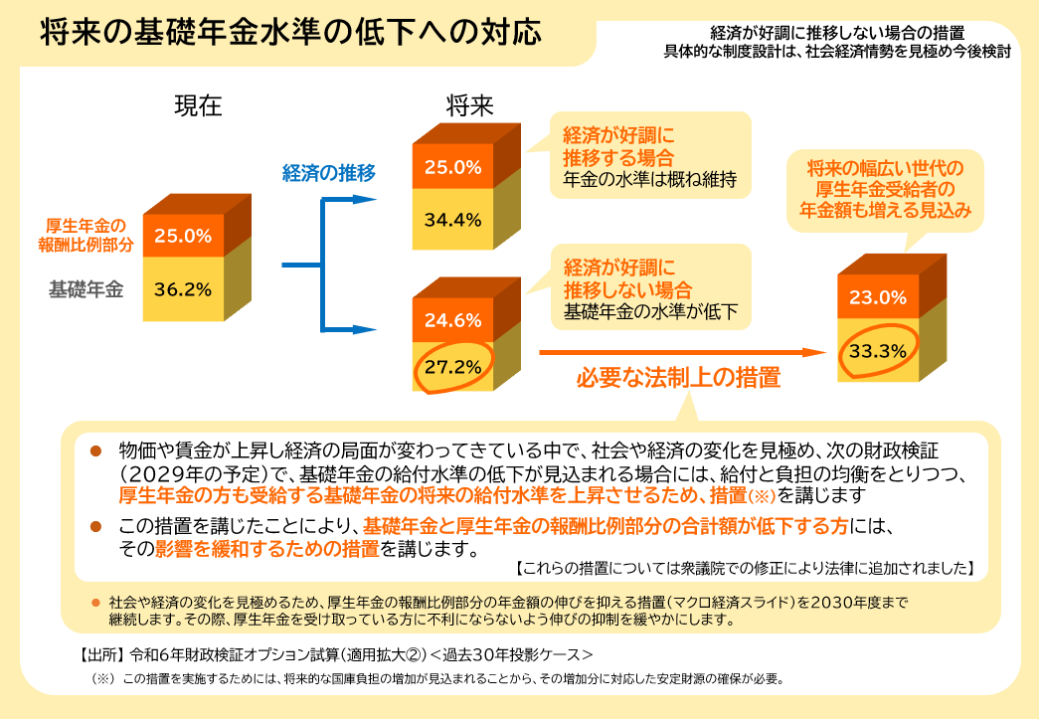
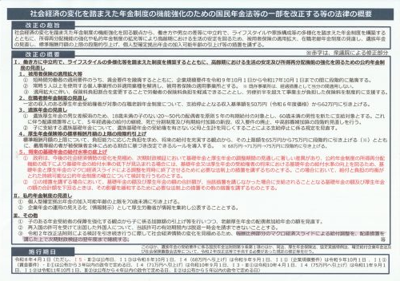

 | 令和8(2026)年度からの軽減調整率の推移は「マクロ経済スライドによるスライド調整率 (厚生年金(報酬比例部分))」をご覧ください。

